DeParaAusências
 |  | Inatividade | Falta Não Justificada
COD | DESC MOV | AUSÊNCIA | FNJ | PRIORIDADE | COD_MOV | ART 64 | OBSERVAÇÕES
000 | FÉRIAS | NÃO | NÃO | 1 | 3000 | I
100 | ATIV. NORMAL OU LIC. REMUNERADA | SIM | NÃO | 3 | 5100 | VI
103 | FALTA JUSTIFICADA TSVE | SIM | NÃO | 3 | 5103 | V
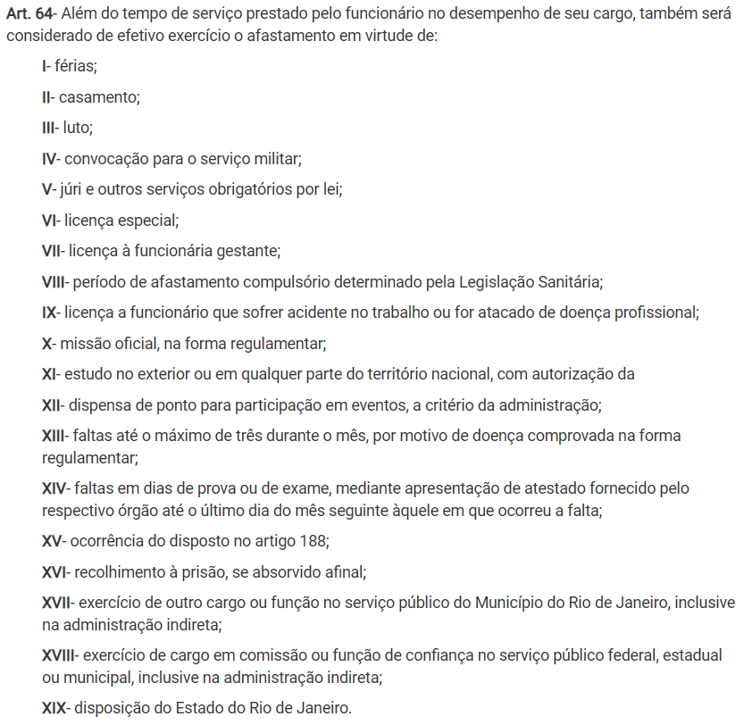
105 | ABONO CONSELHO TUTELAR | SIM | NÃO | 3 | 5105 | V
110 | ABONO TRE | NÃO | NÃO | 2 | 4110 | V
111 | AFASTAMENTO | SIM | NÃO | 3 | 5111
112 | AFASTAMENTO | SIM | NÃO | 3 | 5112 |  | PLEITO ELETIVO
113 | CONSELHO TUTELAR | SIM | NÃO | 3 | 5113 | V
114 | SERVICO OBRIGATORIO AO TRE | NÃO | NÃO | 2 | 4114 | V
115 | CASAMENTO | SIM | NÃO | 3 | 5115 | II
118 | OUTROS | SIM | NÃO | 3 | 5118
125 | LICENCA TRATAMENTO DE SAUDE PESSOA DA FAMILIA | SIM | NÃO | 3 | 5125
127 | LUTO | SIM | NÃO | 3 | 5127 | III
132 | BOLSA DE ESTUDOS COM VENCIMENTO | SIM | NÃO | 3 | 5132
140 | AFASTAMENTO | SIM | NÃO | 3 | 5140
141 | AFASTAMENTO | SIM | NÃO | 3 | 5141
148 | AFASTAMENTO | SIM | NÃO | 3 | 5148
149 | LICENCA PATERNIDADE | SIM | NÃO | 3 | 5149 | VII
150 | DISPENSA DE PONTO | SIM | NÃO | 3 | 5150
153 | AFASTAMENTO | SIM | NÃO | 3 | 5153
154 | AFASTAMENTO | SIM | NÃO | 3 | 5154
156 | AFASTAMENTO | SIM | NÃO | 3 | 5156
157 | AFASTAMENTO | SIM | NÃO | 3 | 5157
158 | AFASTAMENTO | NÃO | NÃO | 2 | 4158 | Não é falta | Fechamento da escola por covid
190 | TELETRABALHO | NÃO | NÃO | 2 | 4190 | Não é falta | Fechamento da escola por covid
210 | LICENCA TRATAMENTO DE SAÚDE CLT (EMPREGADOR) | SIM | NÃO | 3 | 5210 | IX
321 | ACID. DE TRAB. OU MOLESTIA PROFISSIONAL | SIM | NÃO | 3 | 5321 | IX
500 | LICENÇA GESTANTE | SIM | NÃO | 3 | 5500 | VII
501 | LICENÇA GESTANTE/ADOÇÃO | SIM | NÃO | 3 | 5501 | VII
502 | LICENÇA GESTANTE | SIM | NÃO | 3 | 5502 | VII
503 | LICENÇA GESTANTE | SIM | NÃO | 3 | 5503 | VII
508 | LICENÇA-AVÔ | SIM | NÃO | 3 | 5508
509 | LICENÇA GESTANTE/AVÓ-MATERNIDADE | SIM | NÃO | 3 | 5509 | VII
511 | FERIADO JUDAICO | SIM | NÃO | 3 | 5511
623 | LICENCA TRATAMENTO DE SAÚDE | SIM | NÃO | 3 | 5623 | IX
714 | ABANDONO DE SERVIÇO | SIM | SIM | 4 | 6714
716 | EXERCICIO DE MANDATO ELETIVO | SIM | NÃO | 3 | 5716
729 | LICENCA PARA ACOMPANHAR CONJUGE | SIM | NÃO | 3 | 5729
731 | LICENCA PARA INTERESSE PARTICULAR | SIM | NÃO | 3 | 5731
742 | PENA DE SUSPENSAO - ESTATUTO | SIM | NÃO | 3 | 5742 | Penalidade
754 | DOAÇÃO DE SANGUE | SIM | NÃO | 3 | 5754
785 | AFASTAMENTO | SIM | NÃO | 3 | 5785
799 | DISPENSA DE PONTO EVENTO ESPORTIVO | SIM | NÃO | 3 | 5799 | XII
900 | ABONO DE PROVA | SIM | NÃO | 3 | 5900
991 | FALTA | SIM | SIM | 4 | 6991
993 | CORREÇÃO DE FALTA | NÃO | NÃO | 2 | 4993
994 | IMPONTUALIDADE ( 1 ) | SIM | NÃO | 3 | 5994
995 | IMPONTUALIDADE ( 2 ) | SIM | NÃO | 3 | 5995
996 | IMPONTUALIDADE ( 3 ) | SIM | NÃO | 3 | 5996
998 | ABONO ADMINISTRATIVO | SIM | NÃO | 3 | 5998
999 | ABONO DIAS DE GREVE | SIM | NÃO | 3 | 5999
104 | ELEIÇÃO PARA CONSELHEIRO TUTELAR | SIM | NÃO | 3 | 5104
747 | AGUARDANDO RESCISÃO | SIM | NÃO | 3 | 5747
180 | A DISPOSICAO (NAO PONTUANDO O TEMPO) | SIM | NÃO | 3 | 5180
119 | LICENÇA ESPECIAL | SIM | NÃO | 3 | 5119
101 | RECESSO REMUNERADO | SIM | NÃO | 3 | 5101

